Tabelle1
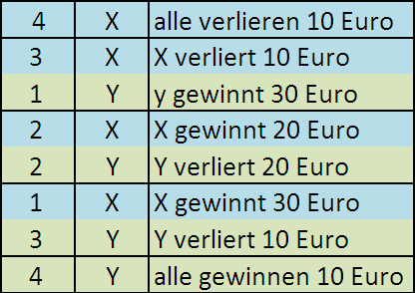
x-y-spiel |  |  |  |  |  |  |  |  | Startkapital: | 100
 |  |  | Kontostand
 | Runde | Bonus | G1 | G2 | G3 | G4 | x | y
 | 1 | - |  |  |  |  | 0 | 0
 |  | 1
 | 2 | - |  |  |  |  | 0 | 0
 |  | 1
 | 3 | - |  |  |  |  | 0 | 0
 |  | 1
 | 4 | x2 |  |  |  |  | 0 | 0
 |  | 2
 | 5 | - |  |  |  |  | 0 | 0
 |  | 1
 | 6 | - |  |  |  |  | 0 | 0
 |  | 1
 | 7 | x5 |  |  |  |  | 0 | 0
 |  | 5
 | 8 | - |  |  |  |  | 0 | 0
 |  | 1
 | 9 | - |  |  |  |  | 0 | 0
 |  | 1
 | 10 | x10 |  |  |  |  | 0 | 0
 |  | 10
 | Ergebnis |  | 100 | 100 | 100 | 100

